Sheet1
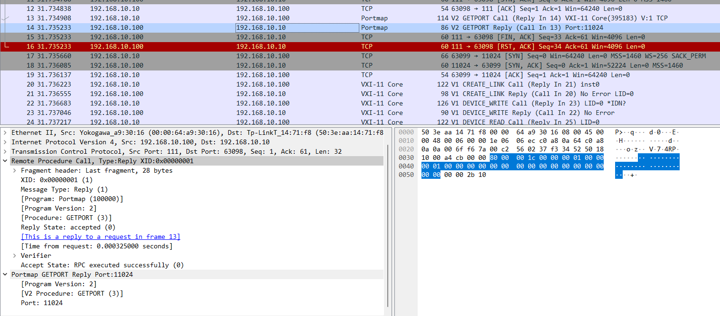
PMAPPROC_SET, PMAPPROC_UNSET, PMAPPROC_GETPORT の引数 mapping の形式
4 バイト
2 バイト
1 バイト

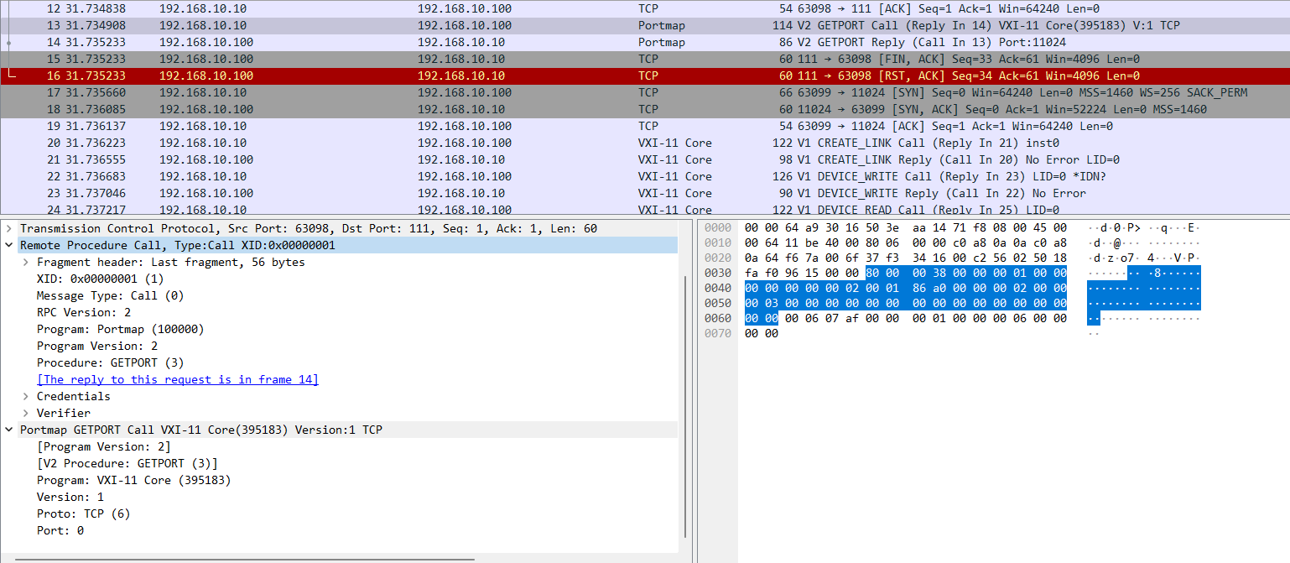
+44 | prog
+48 | vers
+52 | prot
+56 | port

create_link の戻り値 Create_LinkResp の形式
4 バイト
2 バイト
1 バイト

+28 | error / エラー番号
+32 | lid / リンク番号
+36 | abortPort / アボートチャネルの TCP ポート番号
+40 | maxRecvSize / １度に受け付けられる最大バイト数

device_write の引数 Device_WriteParms の形式
4 バイト
2 バイト
1 バイト

+44 | lid / リンク番号
+48 | io_timeout / I/O 処理の最大待ち時間
+52 | lock_timeout / ロック処理の最大待ち時間
+56 | flags / 操作フラグ
+60 | data.length / コマンドの長さ
data.body / コマンド文字列
+64
+68
0 埋め
+72

device_write の戻り値 Device_WriteResp の形式
4 バイト
2 バイト
1 バイト

+28 | error / エラー番号
+32 | size / 書き込んだバイト数

